Додаткові послуги
 |  |  | Тарифи діють з 01.02.2020 р.
 | Назва послуги | Фіксований тариф | Примітка
Додаткові послуги для Клієнтів Малого та Мікробізнесу
1. Прийом платежів та грошові перекази
1.1. | Прийом та переказ коштів від юридичної та фізичної особи в національній валюті, для подальшого зарахування на користь юридичної особи (суб'єкта підприємницької діяльності) рахунки якої відкриті у АТ “Райффайзен Банк Аваль” та з якою укладено договір | Згідно договору, але не менше 1% та не менше 17,00 грн.
2. Інкасація
2.1. | Інкасація грошових коштів корпоративних клієнтів Банку та корпоративних клієнтів інших банків (за кожну точку інкасації)
2.2. | Інкасація грошових коштів корпоративних клієнтів Банку (із зарахуванням інкасованої готівки на поточний рахунок клієнта в Банку)
2.3. | Інкасація грошових коштів в межах графіку проведення інкасації згідно договору | згідно з Дод. 6.1.1.1.
2.4. | Інкасація грошових коштів за додаткові заїзди поза межами графіку проведення інкасації згідно договору | згідно з Дод. 6.1.1.2.
2.5. | Інкасація грошових коштів корпоративних клієнтів інших банків (із зарахуванням інкасованої готівки на поточний рахунок клієнта в іншому банку)
2.6. | Інкасація грошових коштів в межах графіку проведення інкасації згідно договору | згідно з Дод. 6.1.2.1.
2.7. | Інкасація грошових коштів за додаткові заїзди поза межами проведення інкасації згідно договору | згідно з Дод. 6.1.2.2.
2.8. | Доставка розмінної монети та банкнот дрібних номіналів клієнтам Банку | згідно з Дод. 6.2.
2.9. | Доставка валютних цінностей клієнтам Банку | Мінімальний розмір комісії за 1 заїзд на точку
 | місто | 300 грн.
 | область | 900 грн.
2.10. | Перерахунок готівки, що доставлена в Банк підрозділами інкасації інших банків або підрозділами Державної служби охорони, для її зарахування:
 | на рахунок, відкритий в АТ "Райффайзен Банк Аваль" або на реєстраційний рахунок бюджетної установи чи організації, відкритий в Державному Казначействі України або його регіональних підрозділах | 0,2% від суми доставки
 | на рахунок, відкритий в іншому банку | 0,3% від суми доставки
2.11. | Повторне перерахування інкасованої виручки при розходженні фактичної суми з сумою, вказаною у супровідній відомості | 1% від суми
2.12. | За підготовку монети валюти України з розбивкою по номіналах | 21 грн. за 1000 штук монет
2.13. | За підготовку банкнот та монет валюти України | 1% від суми
3. Зарахування коштів ІТ компаній на поточні рахунки ФОП-підрядників
3.1. | Зарахування Банком коштів ІТ компанії згідно отриманої відомості на поточні рахунки ФОП-підрядників: |  | Послуга надається на підставі спеціального "Договору про переказ коштів”. Комісійна винагорода встановлюється як відсоток від суми перерахованих коштів. Комісійна винагорода розраховується в валюті операції та стягується з юридичної особи в валюті платежу.
 | кошти в національній валюті | 0.3%
 | кошти в іноземній валюті | 0.3%
 | Дод. 6.1.1.1. |  | Дод. 6.1.1.2.
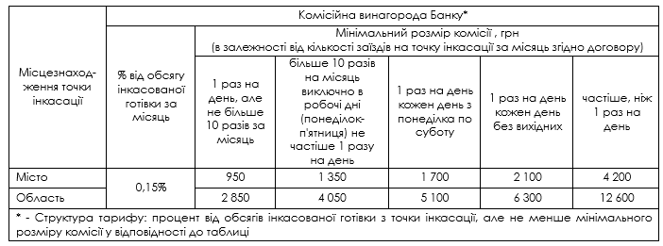

 | Дод. 6.1.2.1. |  | Дод. 6.1.2.2.

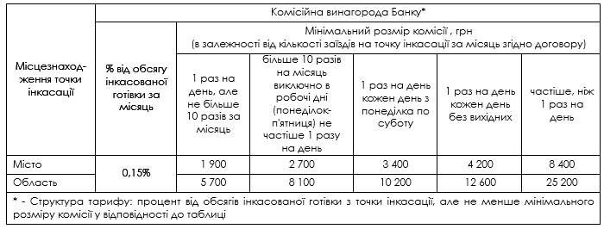

 | Дод. 6.2.

